SQL
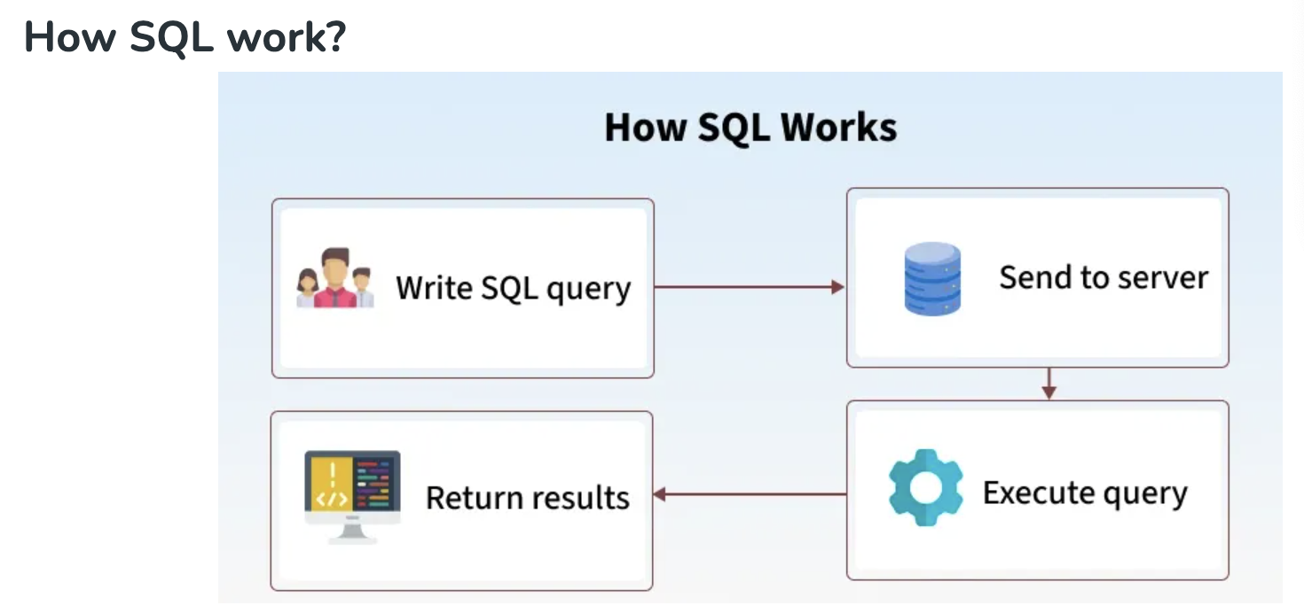
😊 Welcome!! 欢迎来到SQ进阶课程！

💡技术用语确认/SQL Key words
中文术语 | 英文术语 | 简要解释（中英）
数据 | Data | 存储的信息；Data represents stored information.
数据库 | Database | 存放数据的容器；A structured collection of data.
表 | Table | 数据按行列结构组织的单位；Data is stored in tables (rows & columns).
字段（列） | Field / Column | 表中的一个列；A single column in a table.
记录（行） | Record / Row | 表中的一行；A single row of data in a table.
主键 | Primary Key | 唯一标识一条记录的字段；A field that uniquely identifies a record.
外键 | Foreign Key | 关联其他表的字段；A field that links to another table’s primary key.
增 | INSERT | 添加新数据；To add new records to a table.
删 | DELETE | 删除数据；To remove data from a table.
改 | UPDATE | 修改已有数据；To modify existing data.
查 | SELECT | 查询数据；To retrieve data from a table.
条件查询 | WHERE clause | 加上条件筛选；Filter query results.
排序 | ORDER BY | 对结果排序；Sort the result set.
分组 | GROUP BY | 对数据进行分组统计；Group rows sharing a property.
聚合函数 | Aggregate Function | 如 COUNT, SUM 等，用于统计；Functions like COUNT, SUM, etc.
内连接 | INNER JOIN | 返回两个表中匹配的记录；Returns matching records from two tables.
左连接 | LEFT JOIN | 返回左表所有记录及匹配的右表记录；All records from left table + matches.
子查询 | Subquery | 查询中嵌套的查询；A query inside another query.
别名 | Alias (AS) | 给字段或表起临时名；Rename fields or tables temporarily.
空值 | NULL | 表示没有数据；Represents missing or unknown data.
去重 | DISTINCT | 去除重复值；Remove duplicate records.
通配符 | Wildcard (% / _) | 模糊匹配；Used in LIKE for fuzzy match.
模式匹配 | LIKE | 模糊条件查询；Used for pattern matching.
创建数据库 | CREATE DATABASE | 创建新数据库；Command to create a new database.
创建表 | CREATE TABLE | 创建新表；Command to create a new table.
删除表 | DROP TABLE | 删除整张表；Delete an entire table.
修改表结构 | ALTER TABLE | 增加/修改/删除字段；Change table schema.

📘 SQL 简介与语法规则 |  |  | 📝 语法/Grammar

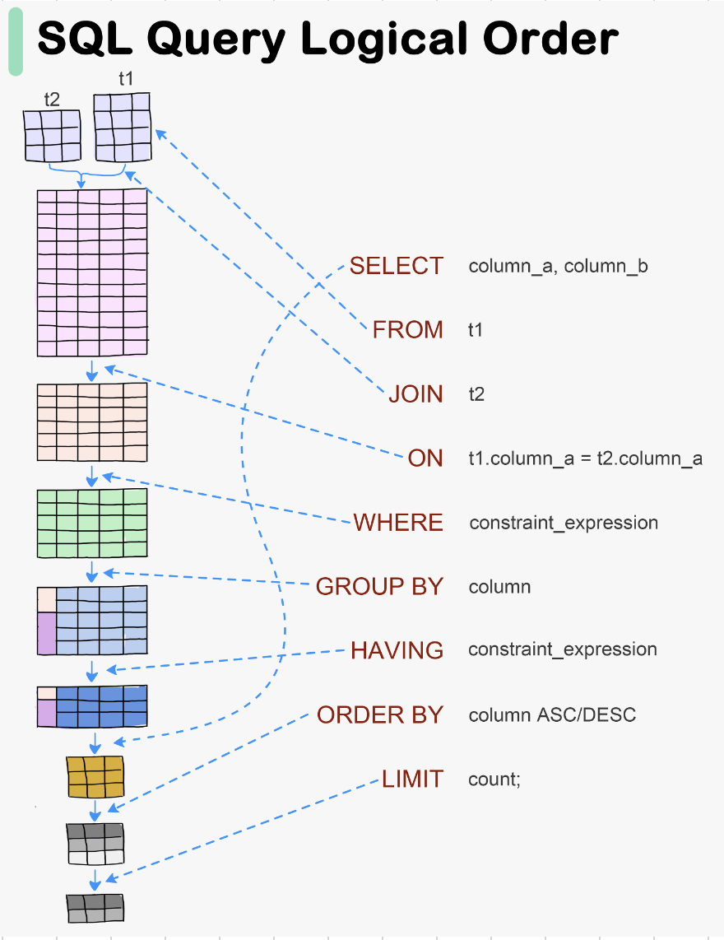
✅ 什么是 SQL（Structured Query Language）？
- SQL 是用来操作数据库（Database）的语言
- 用于查询（SELECT）、新增（INSERT）、修改（UPDATE）、删除（DELETE）等

✅ 常用 SQL 子句（Clause）：
SELECT：选择哪些字段
FROM：从哪个表中获取数据 T1
JOIN：从哪个表进行关联 T2
ON：关联的条件 （T1.FK(col) T2.PK(Col))
WHERE：设置条件
GROUP BY：按照那一列分组
HAVING：分组后的条件
ORDER BY：排序 | ASC(Ascending 升序) DESC(Descending 降序)
LIMIT：返回前几条数据

Database
关系型数据库（Relational Database，简称 RDB）是一种使用表格（tables）结构来存储和管理数据的数据库系统。它的核心概念包括：

🧩 基本组成
 | 概念
 | 表（Table）
 | 行（Row）
 | 列（Column）
 | 主键（Primary Key）
 | 外键（Foreign Key）

🔗 表之间的关系类型
 | 关系类型
 | 一对一（1:1）
 | 一对多（1:N）
 | 多对多（M:N）

🧠 特点
 | 结构化查询语言（SQL）：用来操作数据，如 SELECT, INSERT, UPDATE, DELETE

 | 数据完整性约束：如主键、外键、唯一、非空等

 | 事务支持：支持原子性、一致性、隔离性、持久性（ACID）

🛠️ 常见关系型数据库管理系统（RDBMS）

 | 系统名称 | 说明 | 特点
 | MySQL | 类似于 Excel 的一张表，每一行是记录，每一列是字段 | 开源、轻量、常用于 Web 应用
 | PostgreSQL | 表中的一条数据记录 | 开源、功能强大、支持复杂查询与扩展
 | SQLite | 表中的字段名，每列定义一个数据类型 | 零配置、嵌入式、小型项目理想选择
 | Microsoft SQL Server | 唯一标识一行数据的字段 | 微软出品，常用于企业场景
 | Oracle | 指向其他表主键，用于建立表之间的关系 | 商业数据库中的旗舰产品，强大的性能与安全性支持

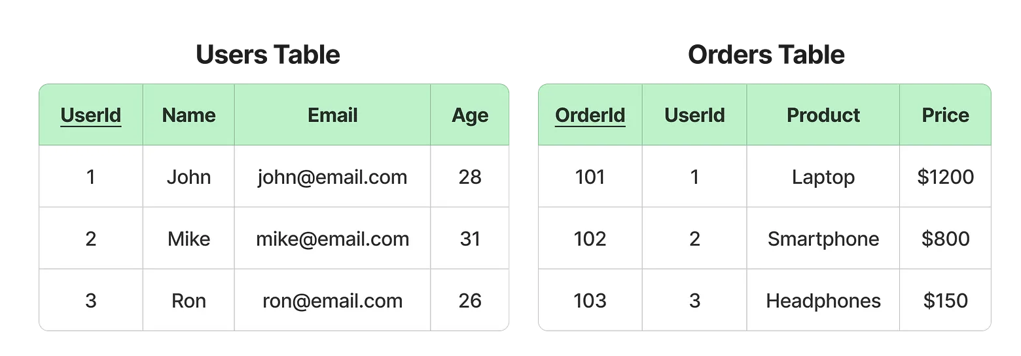
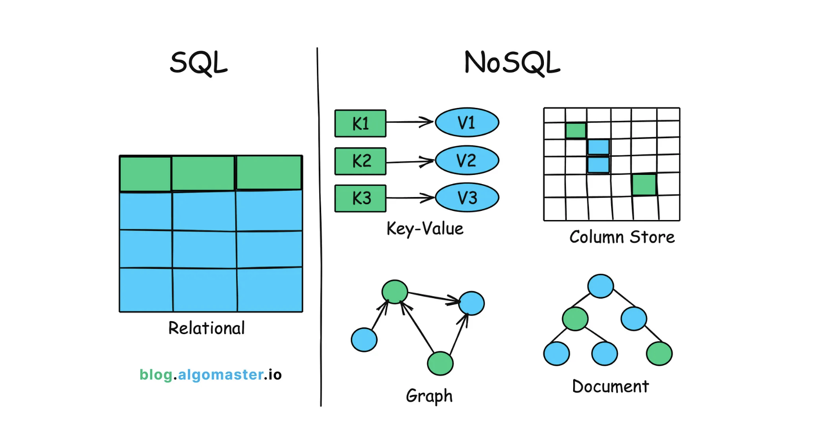

 |  |  |  | Key-Value Model (e.g., Redis)

 |  |  |  | Document Model (e.g., MongoDB)
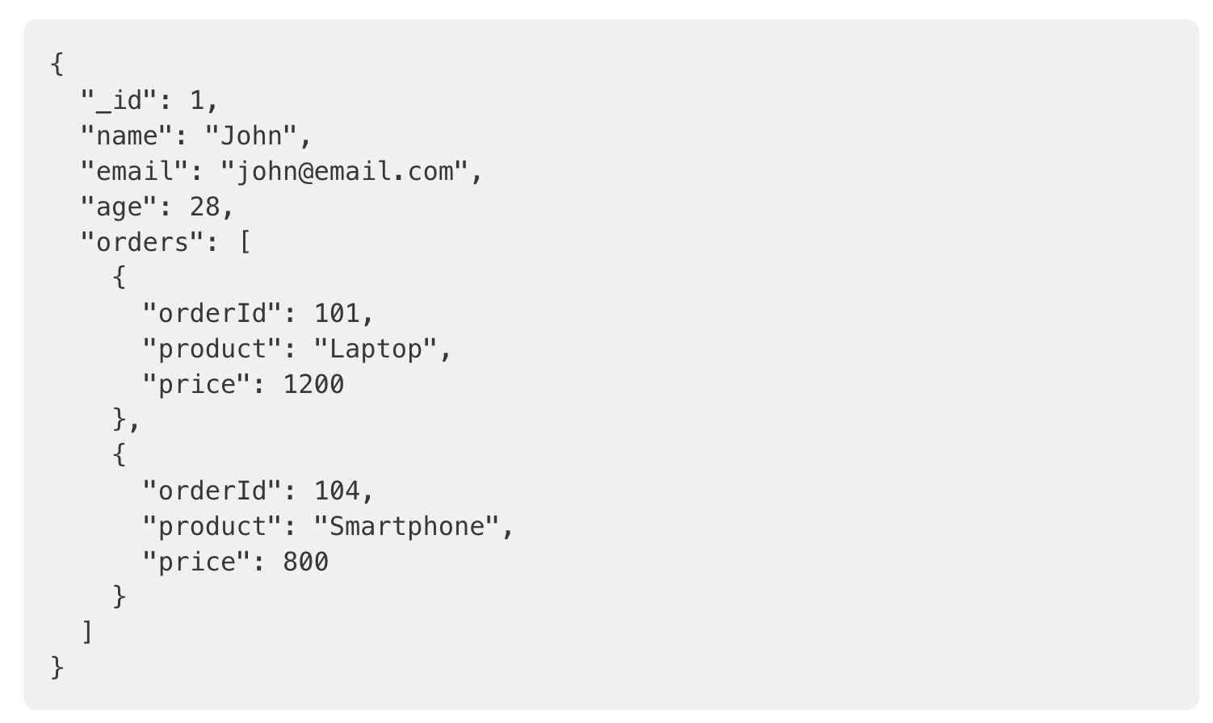

 |  |  |  | Column-Family Model (e.g., Cassandra)
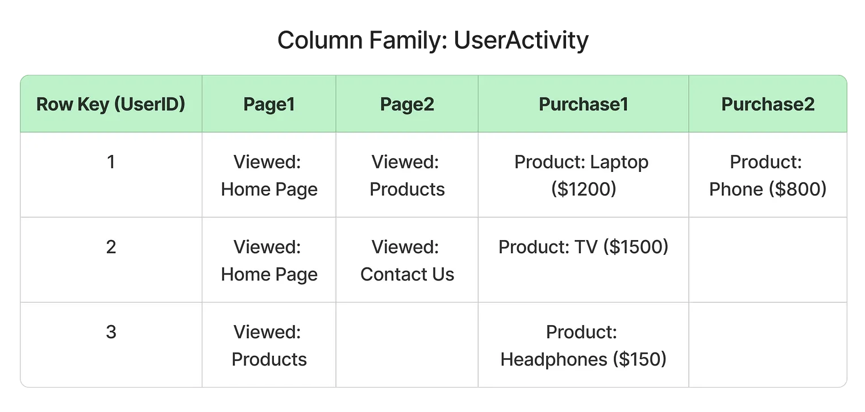

 |  |  |  | Graph Model (e.g., Neo4j)

SQL Commands
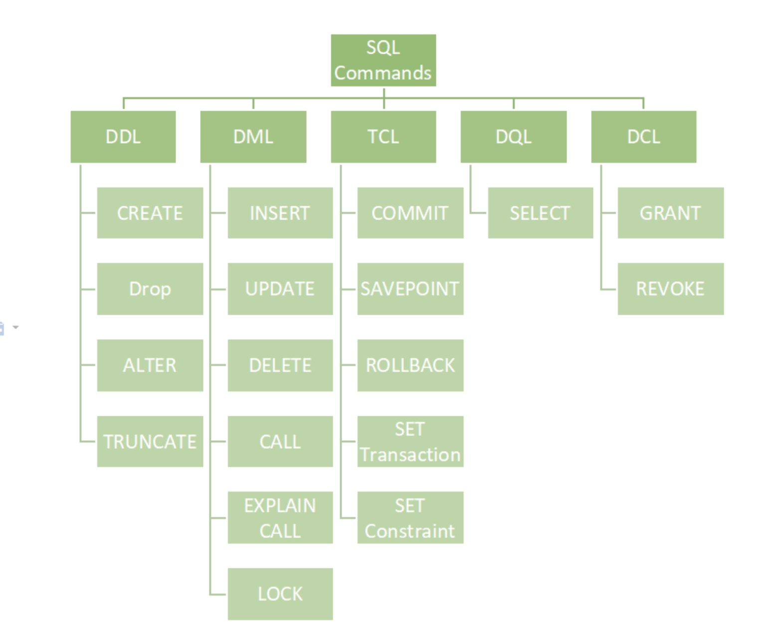
SQL Commands | DDL, DQL, DML, DCL and TCL Commands

SQL 命令是与数据库管理系统 (DBMS) 通信的基本构建块。
它用于通过某些操作与数据库交互。它还用于执行特定的任务、功能和数据查询。
SQL 可以执行各种任务，例如创建表、向表中添加数据、删除表、修改表以及设置用户权限。

SQL命令主要分为五类：
 | 1. DDL – 数据定义语言（Data Definition Language）
 | 2. DQL – 数据查询语言（Data Query Language）
 | 3. DML – 数据操作语言（Data Manipulation Language）
 | 4. DCL – 数据控制语言（Data Control Language）
 | 5. TCL – 事务控制语言（Transaction Control Language）

1. DDL——数据定义语言
DDL（数据定义语言）实际上由可用于定义、修改和删除数据库结构（例如表、索引和模式）的 SQL 命令组成。
它仅处理数据库模式的描述，并用于创建和修改数据库中数据库对象的结构

常见 DDL 命令
 | 命令 | 描述 | 句法
 | CREATE | 创建数据库或其对象（表、索引、函数、视图、存储过程和触发器） | CREATE TABLE table_name (column1 data_type, column2 data_type, ...);
 | DROP | 从数据库中删除对象 | DROP TABLE table_name;
 | ALTER | 改变数据库的结构 | ALTER TABLE table_name ADD COLUMN column_name data_type;
 | TRUNCATE | 删除表中的所有记录，包括为记录分配的所有空间 | TRUNCATE TABLE table_name;
 | COMMENT | 向数据字典添加注释 | COMMENT 'comment_text' ON TABLE table_name;
 | RENAME | 重命名数据库中现有的对象 | RENAME TABLE old_table_name TO new_table_name;

2. DQL - 数据查询语言
DQL 语句用于对模式对象中的数据执行查询。
DQL 命令的目的是根据传递给它的查询获取某种模式关系。
此命令允许从数据库中获取数据并对其进行操作。
当对一个或多个表执行SELECT操作时，结果会被编译到另一个临时表中，该表会被显示或由程序接收。

DQL 命令
 | 命令 | 描述 | 句法
 | SELECT | 它用于从数据库中检索数据 | SELECT column1, column2, ...FROM table_name WHERE condition;
 | FROM | 指示要从中检索数据的表。 | SELECT column1
 |  |  | FROM table_name;
 | WHERE | 在任何分组或聚合之前过滤行 | SELECT column1
 |  |  | FROM table_name
JOIN |  |  | WHERE condition;
ON | GROUP BY | 对指定列中具有相同值的行进行分组。 | SELECT column1, AGG_FUNCTION(column2)
 |  |  | FROM table_name
 |  |  | GROUP BY column1;
 | HAVING | 过滤结果GROUP BY | SELECT column1, AGG_FUNCTION(column2)
 |  |  | FROM table_name
 |  |  | GROUP BY column1
 |  |  | HAVING condition;
 | DISTINCT | 从结果集中删除重复的行 | SELECT DISTINCT column1, column2, ...
 |  |  | FROM table_name;
 | ORDER BY | 按一个或多个列对结果集进行排序 | SELECT column1
 |  | 默认情况下，它按升序排序，除非指定为ASC DESC | FROM table_name
 |  |  | ORDER BY column1 [ASC | DESC];
 | LIMIT | 限制返回的行数 | SELECT * FROM table_name LIMIT number;

3. DML-数据操作语言
处理数据库中数据操作的 SQL 命令属于 DML（数据操作语言），这涵盖了大多数 SQL 语句。
它是 SQL 语句的组成部分，用于控制对数据和数据库的访问。
基本上，DCL 语句与 DML 语句归为一类。

常见 DML 命令
 | 命令 | 描述 | 句法
 | INSERT | 将数据插入表中 | INSERT INTO table_name (column1, column2, ...) VALUES (value1, value2, ...);
 | UPDATE | 更新表中的现有数据 | UPDATE table_name SET column1 = value1, column2 = value2 WHERE condition;
 | DELETE | 从数据库表中删除记录 | DELETE FROM table_name WHERE condition;
 | LOCK | 表控制并发 | LOCK TABLE table_name IN lock_mode; |  |  | 事务
 | CALL | 调用 PL/SQL 或 JAVA 子程序 | CALL procedure_name(arguments);
 | EXPLAIN PLAN | 描述数据的访问路径 | EXPLAIN PLAN FOR SELECT * FROM table_name;

 |  |  |  |  |  |  | SELECT (WHERE)
4. DCL——数据控制语言
DCL（数据控制语言）包含 GRANT 和 REVOKE 等命令，主要处理数据库系统的权限、许可和其他控制。 |  |  |  |  |  |  | UPDATE
这些命令用于通过授予或撤销权限来控制对数据库中数据的访问。
 |  |  |  |  |  |  | CREATE new_table
常用 DCL 命令
 | 命令 | 描述 | 句法 |  |  |  | INSERT new_table
 | GRANT | 为用户帐户分配新权限，允许访问特定的数据库对象、操作或功能。 | GRANT privilege_type [(column_list)] ON [object_type] object_name TO user [WITH GRANT OPTION];
 | REVOKE | 从用户帐户中删除先前授予的权限，从而剥夺他们对某些数据库对象或操作的访问权限。 | REVOKE [GRANT OPTION FOR] privilege_type [(column_list)] ON [object_type] object_name FROM user [CASCADE];

5. TCL——事务控制语言
事务将一组任务组合成一个执行单元。
每个事务都以一个特定的任务开始，并在该组所有任务成功完成后结束。
如果任何一个任务失败，则事务失败。因此，一个事务只有两种结果：成功或失败。

常用TCL命令
 | 命令 | 描述 | 句法
 | BEGIN TRANSACTION | 开始新的事务 | BEGIN TRANSACTION [transaction_name];
 | COMMIT | 保存事务期间所做的所有更改 | COMMIT;
 | ROLLBACK | 撤消事务期间所做的所有更改 | ROLLBACK;
 | SAVEPOINT | 在当前事务中创建保存点 | SAVEPOINT savepoint_name;

最重要的 SQL 命令
在编写强大的查询时，我们经常会用到一些其他 SQL 命令。虽然它们并不完全符合上述五个主要类别，但它们对于高效处理数据来说绝对必不可少。

 | 命令 | 描述 |  | Command | Description
 | SELECT | 从一个或多个表中检索数据。 |  | SELECT | Retrieves data from one or more tables.
 | INSERT | 向表中添加新行（记录）。 |  | INSERT | Adds new rows (records) to a table.
 | UPDATE | 修改表中的现有数据。 |  | UPDATE | Modifies existing data in a table.
 | DELETE | 从表中删除特定行。 |  | DELETE | Removes specific rows from a table.
 | CREATE TABLE | 在数据库中创建一个新表。 |  | CREATE TABLE | Creates a new table in the database.
 | ALTER TABLE | 修改现有表的结构（例如，添加或删除列）。 |  | ALTER TABLE | Modifies the structure of an existing table (e.g., add or remove columns).
 | DROP TABLE | 永久删除表及其数据。 |  | DROP TABLE | Permanently deletes a table and its data.
 | TRUNCATE TABLE | 从表中删除所有行但保持其结构不变。 |  | TRUNCATE TABLE | Removes all rows from a table but keeps its structure intact.
 | WHERE | 根据条件过滤记录。 |  | WHERE | Filters records based on a condition.
 | ORDER BY | 按升序或降序对结果集进行排序。 |  | ORDER BY | Sorts the result set in ascending or descending order.
 | GROUP BY | 对指定列中具有相同值的行进行分组。 |  | GROUP BY | Groups rows that have the same values in specified columns.
 | HAVING | 过滤分组数据（与 GROUP BY 一起使用）。 |  | HAVING | Filters grouped data (used with GROUP BY).
 | JOIN | 根据相关列合并两个或多个表中的行。 |  | JOIN | Combines rows from two or more tables based on a related column.
 | DISTINCT | 从结果集中删除重复的值。 |  | DISTINCT | Removes duplicate values from the result set.
 | IN / BETWEEN / LIKE | 用于高级过滤条件。 |  | IN / BETWEEN / LIKE | Used for advanced filtering conditions.
 | UNION | 组合两个或多个 SELECT 查询的结果。 |  | UNION | Combines the result of two or more SELECT queries.
 | GRANT | 赋予用户特权或权限。 |  | GRANT | Gives user privileges or permissions.
 | REVOKE | 删除用户权限。 |  | REVOKE | Removes user privileges.
 | COMMIT | 保存当前事务中所做的所有更改。 |  | COMMIT | Saves all changes made in the current transaction.
 | ROLLBACK | 如果事物中出现问题，则撤消更改。 |  | ROLLBACK | Undoes changes if something goes wrong in a transaction.
 | SAVEPOINT | 设置事务中的某个点，以便在需要时回滚。 |  | SAVEPOINT | Sets a point in a transaction to roll back to if needed.

SQLite 的特别说明（重要）
 | 类型与类型亲和性：SQLite 并不像严格的 RDBMS 那样强制列类型。SQLite 有 5 种存储类型：NULL, INTEGER, REAL, TEXT, BLOB。声明类型是“亲和性”而不是强制。
 | INTEGER PRIMARY KEY：会成为 rowid 的别名，插入时不给值会自动增长。
 | AUTOINCREMENT：不是必须；使用它会阻止 rowid 值被重用（删除后不会再用以前的 id），但会让数据库文件保留 id 历史并略增大小。
 | 外键约束默认可能未启用：在 sqlite3 客户端中默认是关闭的，需要运行 PRAGMA foreign_keys = ON; 才会生效。GUI 工具有时会自动启用，但最好显式设置。
 | ALTER TABLE 的限制：SQLite 支持 ALTER TABLE ... RENAME TO ... 和 ALTER TABLE ... ADD COLUMN ...，最新版本对重命名列也支持，
 |  | 但不一定支持 drop column 或添加外键约束到现有表（兼容性视 SQLite 版本）。
 |  | 通常对复杂结构更改要用“创建新表并迁移数据”的方法。为兼容各种环境应讲解该通用迁移方法。

DATE_FUNCTIONS
📅 日期函数
 | DATE('now') | DATE('now') → '2025-07-03' | 当前日期
 | DATETIME('now') | DATETIME('now') → '2025-07-03 12:00:00' | 当前日期时间
 | STRFTIME('%Y', 'now') | → '2025' | 提取年份
 | STRFTIME('%m', 'now') | → '07' | 提取月份
 | STRFTIME('%d', 'now') | → '03' | 提取日
 | JULIANDAY('now') | → 2460473.5 | 转换为儒略日

📅 SQLite 日期时间提取函数

 | 功能 | 语法示例 | 返回值 | 说明
 | 当前日期 | DATE('now') | 2025-07-16 | 返回当前日期（UTC）
 | 当前时间 | TIME('now') | 16:04:03 | 返回当前时间（UTC）
 | 当前完整时间戳 | DATETIME('now') | 7/16/25 | 返回当前日期 + 时间
 | 提取年份(Year) | STRFTIME('%Y', 'now') | 2025 | 返回4位年份
 | 提取月份 (month) | STRFTIME('%m', 'now') | 7 | 返回2位月份
 | 提取日(day) | STRFTIME('%d', 'now') | 16 | 返回2位日期
 | 提取小时 (Hour) | STRFTIME('%H', 'now') | 16 | 24小时制
 | 提取分钟 (Minute) | STRFTIME('%M', 'now') | 4 | 分钟数
 | 提取秒数 (Second) | STRFTIME('%S', 'now') | 3 | 秒数
 | 提取星期几（0=周日）(the day in a week) | STRFTIME('%w', 'now') | 2 | 0=Sunday 1=Monday
 | 一年中的第几天 (The day in the year) | STRFTIME('%j', 'now') | 197 | 返回001–366
 | 一年中的第几周 (Week) | STRFTIME('%W', 'now') | 28 | 返回00–53，星期一为一周第一天

📌 使用范例 -
- 查询2020出生的学生
SELECT name, age -- age = 0
FROM students
WHERE STRFTIME('%Y', 'now') - age = '2020'
-- 查询年龄为偶数且生日在本月的学生
SELECT name
FROM students
WHERE age % 2 = 0 AND STRFTIME('%m', DATE('now')) = '07';
-- % 取余数 7 % 4 = 3
🧮 日期计算（偏移）
 | 示例 | 说明
 | DATE('now', '+1 day') | 明天
 | DATE('now', '-3 day') | 3天前
 | DATETIME('now', '+3 hours', '-15 minutes') | 当前时间 +3小时 -15分钟
 | DATE('2025-01-01', '-1 month') | 加一个月
 | DATE('2025-01-01', '+1 year', '-1 month') | 明年减一天

